14 Artículos
Link | Título | Autores | Año | Base de datos | Población | Tipo de ortesis | Material | Propiedades del material |  | Diseño Geometrico | Propiedades mecanicas | Parametros clave | Metodo de impresión 3D | Variabilidad de Fabricación | Software | Satifacción del usuario
Caracterización mecánica de la policaprolactona impresa en 3D y evaluación de la idoneidad para la producción de órtesis de muñeca y mano - PubMed (nih.gov) | Caracterización mecánica de la policaprolactona impresa en 3D y evaluación de la idoneidad para la producción de órtesis de muñeca y mano | Diana Popescu, Constantin Stochioiu , Florin Baciu , Mariana Cristiana Iacob | 2023 | PubMed | No menciona | Muñeca-mano | policaprolactona (PCL) | 1. Un poliéster semicristalino biocompatible y biodegradable. 2.es hidrofóbico, y esta característica sustenta el uso diario de la OMS, que implica el contacto de la órtesis con el agua (por motivos de higiene, por ejemplo). 3. A temperatura de transición vítrea del PCL es de alrededor de -60 °C, mientras que la temperatura de fusión es de alrededor de 60 °C. | No menciona | 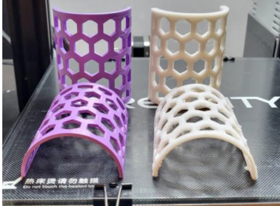 | Tracción y flexión | temperatura de la cama de 45 °C para la primera capa y 50 °C para las demás capas; temperatura de impresión de 80 °C para la primera capa y de 75 °C para las demás capas; Velocidad de impresión de 20 mm/s. | FDM. construyen verticalmente (en su forma lista para usar) utilizando el proceso MEAM, pero también existe la alternativa de producir OMS en una forma plana impresa en 3D. | Otra observación fue que las velocidades de impresión más altas tenían una influencia negativa en la calidad de las esquinas de las impresiones 3D. la decisión de desactivar la refrigeración para las primeras cuatro capas y luego aumentarla automáticamente al 100% se tomó en base a la experiencia recopilada en la fase de calibración. Esto resolvió los problemas y proporcionó especímenes impresos en 3D de buena calidad. | Cura Ultimaker (Ultimaker BV, Utrecht, Países Bajos) | No menciona
Un estudio comparativo para la selección de materiales en la impresión 3D de un aparato ortopédico para la espalda para la escoliosis - PubMed (nih.gov) | Un estudio comparativo para la selección de materiales en la impresión 3D de un aparato ortopédico para la espalda para la escoliosis | Alfredo Ronca, Valentina Abbate, Davide Felice Redaelli, Fabio Alexander Storm, Giacomo Cesaro, Cristina De Capitani, Andrea Sorrentino, Giorgio Colombo, Paolo Fraschini, y Luigi Ambrosio | 2022 | PubMed | Personas con escoliosis idiopática (EI), que es la curvatura rotacional o lateral de la columna vertebral. | Columna Vertebral | Poli(ácido láctico) (PLA) y poli(tereftalato de etilenglicol) (PETG) | Las muestras basadas en PLA demostraron un comportamiento frágil típico, con un alargamiento a la rotura de un orden de magnitud menor. Las pruebas de impacto demostraron que las muestras basadas en PETG tenían mejores propiedades en términos de absorción de energía. | Los especímenes se cortaron a partir de hemicilindros impresos en 3D en dos ángulos de orientación diferentes. Nuestros resultados muestran que las muestras basadas en PETG tienen las mejores propiedades mecánicas en términos de módulo elástico y alargamiento a la rotura. Además, las muestras de PETG impresas en 3D demostraron un mejor acabado superficial con una interfaz fibra-fibra más homogénea. | 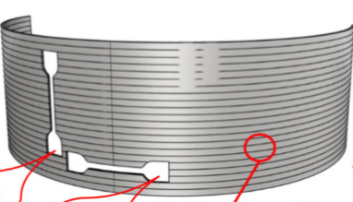 | Módulo elástico y alargamiento a la rotura | Tracción, Impacto de Charpy (tenacidad). Temperatura de la cama caliente de 60 °C, temperatura de extrusión de 240 °C y velocidad de impresión de 100 mm/s. Se seleccionaron dos alturas de capa (0,4 y 0,6 mm) como factores de entrada. | FDM | Sin embargo, las condiciones analizadas ofrecen una visión bastante limitada de las condiciones reales. Se debe considerar un trabajo adicional para cubrir todas las condiciones de trabajo a las que se someterá el aparato ortopédico. | CAD Rhinoceros | No menciona
Un marco computacional validado para evaluar la rigidez de las órtesis de tobillo y pie impresas en 3D - PubMed (nih.gov) | Un marco computacional validado para evaluar la rigidez de las órtesis de tobillo y pie impresas en 3D | Alessio Ielapi, Nicolas Lammens, Wim Van Paepegem, Malcolm Adelante , Jan Patrick Deckers , Miguel Vermandel , Matthieu De Beule | 2019 | PubMed | 4 personas con trauma, trastorno neuromuscular y paralisis cerebral. | AFO | No menciona | No menciona | No menciona | 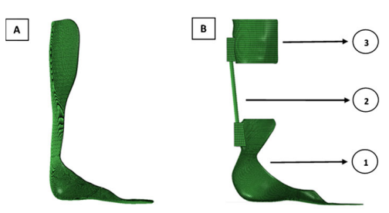 | Dureza y resistencia a la tracción | Los valores de los coeficientes de fricción y Amortiguamiento, 0,3 y 30 N/mm/s, una frecuencia de muestreo de 10 Hz a una velocidad de 1 grado/s y luego filtrado con un filtro Butterworth de paso bajo de 4º orden con una frecuencia de corte a 0,2 Hz. | FEA | No menciona | PyFormex | No menciona
Fabricación Aditiva de Aparatos Ortopédicos Espinales: Evaluación del Proceso de Producción y Estabilidad Postural en Pacientes con Escoliosis - PMC (nih.gov) | Fabricación aditiva de aparatos ortopédicos para la columna vertebral: evaluación del proceso de producción y estabilidad postural en pacientes con escoliosis | Fabio Alexander Storm, Davide Felice Redaelli, Emilia Biffi, Gianluigi Reni y Paolo Fraschini* | 2022 | PubMed | Personas de 3-17 años con dolor o deformidad vertebral | Columna Vertebral | PETG, PLA y probetas termoformadas convencionales de polipropileno (PP) y polietileno (PE) | El PETG es un copoliéster termoplástico, comúnmente utilizado en aplicaciones médicas debido a su alta transparencia, resistencia al calor, trabajabilidad, baja toxicidad, baja permeabilidad a los gases y facilidad de esterilización. | No menciona | 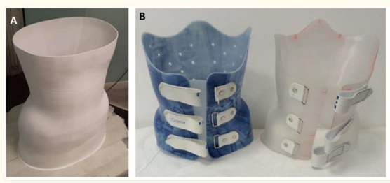 | Módulo elástico y resistencia máxima a la tracción | módulo elástico y resistencia máxima a la tracción. | FDM | En general, las muestras de PETG revelaron propiedades mecánicas similares a las muestras de PP en términos de módulo elástico y resistencia máxima a la tracción. Las muestras de PE se comportaron mejor en términos de elongación a la rotura, pero dieron lugar a menos rigidez que las muestras de PETG. En general, el PETG parecía tener las propiedades mecánicas apropiadas para la presente aplicación. | software de corte (Cura, Ultimaker, Utrecht, Países Bajos) | Buena
Determinación del módulo de elasticidad de órtesis de muñeca de mano fabricadas aditivamente - PMC (nih.gov) | Determinación del módulo de elasticidad de órtesis de muñeca de mano fabricadas aditivamente | Krzysztof Łukaszewski, Radosław Wichniarek y Filip Górski** | 2020 | PubMed | No menciona | Muñeca-mano | ABS | Se caracteriza por una alta resistencia al impacto y a la temperatura, así como por una temperatura de transición vítrea más alta que la de otro material popular, el PLA, así como por un precio similar | No menciona | 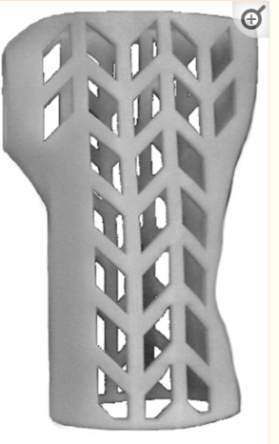 | Resistencia a la flexión | Fuerza = 100N | FDM/FFF | Los tamaños significativamente diferentes de la órtesis y las muestras estándar también afectan la temperatura del material durante la producción en la interfaz de la siguiente capa y las rutas adyacentes. En el caso de las muestras normativas, el tiempo de producción mucho más corto de una sola capa significaba que podría haberse producido una conexión más fuerte en el límite de la capa, lo que aumentaba la rigidez de toda la muestra. | ABAQUS | No menciona
Efecto de la impresión 3D de órtesis individualizada de tobillo-pie en la biomecánica plantar y el dolor en pacientes con fascitis plantar: un ensayo controlado aleatorizado - PMC (nih.gov) | Efecto de la impresión 3D de órtesis individualizada de tobillo-pie en la biomecánica plantar y el dolor en pacientes con fascitis plantar: un ensayo controlado aleatorizado | Rui Xu, Zhonghan Wang, Tingjian Ma, Zhenxiao Ren y Hui Jin | 2019 | PubMed | 75 personas entre 31-60 años | AFO | acetato de polietileno (EVA) | No menciona | No menciona |  | Dureza | La frecuencia de adquisición fue de 125 Hz y el rango de presión fue de 0-200 N/cm2 | No menciona | Los resultados de este estudio tienen algunas limitaciones. En primer lugar, este estudio solo abarcó la comparación de 2 tipos de órtesis de pie, sin considerar otros tipos de materiales y la forma de la AFO ; en segundo lugar, aunque se ha demostrado que Footscan es un sistema de presión plantar eficaz y fiable, la técnica de medición de la presión en el interior del zapato sigue produciendo errores | Footscan 3D | Buena
Estudios experimentales sobre impresión 3D de órtesis de muñeca-mano personalizadas diseñadas automáticamente - PMC (nih.gov) | Estudios experimentales sobre impresión 3D de órtesis de muñeca-mano personalizadas diseñadas automáticamente | Filip Górski, Radosław Wichniarek, Wiesław Kuczko, Magdalena Żukowska, Monika Lulkiewicz y Przemysław Zawadzki* | 2020 | PubMed | No menciona | Muñeca-mano | ABS, PLA, HIPS, Nylon | 1. PLA, ya que este material no es adecuado para la fabricación con tal densidad de relleno (genera muchos errores de volumen y una alta tensión interna). 2. | No menciona |  | Resistencia | 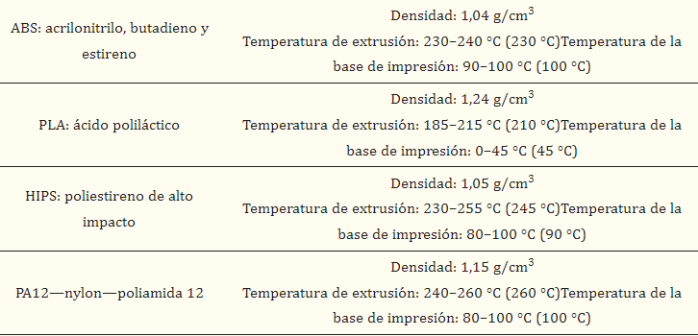 | FDM/FFF | De los varios problemas que se notaron, la mayoría fueron el resultado de un error del operador (mesa de trabajo mal calibrada o mal limpiada, cabezal de extrusión obstruido). La combinación "más segura" es el material ABS con la órtesis fabricada horizontalmente en la estrategia econo. No se observaron diferencias importantes en las dos partes de la órtesis. | Autodesk Inventor (versión 2019, Autodesk Company, San Rafael, CA, EE. UU.) | Buena
Evaluación mecánica de órtesis de muñeca-mano impresas en 3D PET-G: un enfoque experimental y numérico integrado - PMC (nih.gov) | Evaluación mecánica de órtesis de muñeca-mano impresas en 3D PET-G: un enfoque experimental y numérico integrado | Krzysztof Łukaszewski, Ratnesh Raj, y Anna Karwasz | 2023 | PubMed | No menciona | Muñeca-mano | tereftalato glicol de polietileno (PET-G) | Al ser el termoplástico más comúnmente reciclado, no es biodegradable sino reciclable, que tienen una contracción térmica muy baja, ser inodoro, no se degrada en agua ni absorbe humedad, lo cual es muy importante en caso de contacto con el sudor, a diferencia del PLA, al no ser frágil y ser más flexible que el PLA o el ABS, siendo relativamente fácil de imprimir (no hay requisitos en cuanto al tipo de impresora 3D). | No menciona | 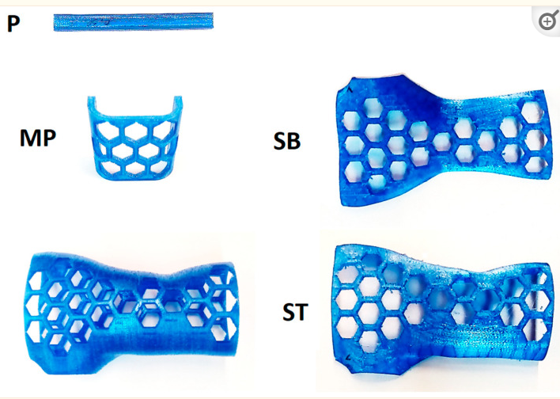 | Resistencia | 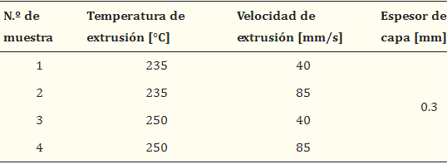 densidad 1,29 [g/cm3], temperatura de deflexión térmica (HDT) 78 [°C]. | El proceso de extrusión de material (MEX) | Se utilizaron diferentes combinaciones de temperatura y velocidad de impresión para imprimir en 3D todas las muestras.El factor más importante que influye en la mejora de las propiedades de resistencia es la velocidad de extrusión. Una velocidad de extrusión más baja garantiza una replicación precisa de los contornos de los objetos, evitando la formación de vacíos debilitantes. | ABAQUS | No menciona
Análisis Mecánico Numérico y Experimental de Ortesis de Tobillo-Pie Fabricadas Aditivamente - PMC (nih.gov) | Análisis Mecánico Numérico y Experimental de Ortesis de Tobillo-Pie Fabricadas Aditivamente | Ratnesh Raj, Amit Rai Dixit,Krzysztof Łukaszewski, Radosław Wichniarek, Justyna Rybarczyk, Wiesław Kuczko, y Filip Górski | 2022 | PubMed | Niña de 7 años | AFO | PLA y PLA reforzado con fibra de carbono (PLA-C) | Los AFO basados en PLA-C eran más rígidos y podían soportar mayores cargas que los AFO basados en PLA. |  | 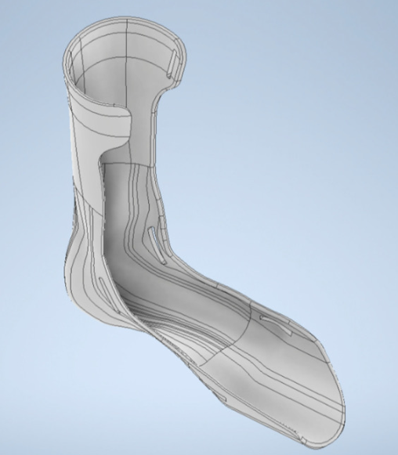 | Resistencia | Temperaturas de extrusión de 210 °C para el PLA y de 215 °C para el PLA-C. Se eligió una carga de ~0,8 veces el peso del paciente para la prueba, que es de 160 N. | FDM | La fabricación de órtesis con PLA no planteó ninguna dificultad, pero la impresión 3D con filamentos PLA-C mostró dificultades y errores en la fabricación de AFO. Sin embargo, la mayoría de los desafíos y errores fueron causados por el operador y se corrigieron tan pronto como se descubrieron. | AutoDesk Inventor (versión 2022) | Buena
La órtesis personalizada de las extremidades superiores requiere una variedad de herramientas durante el proceso de desarrollo: estudio de caso de un niño hemipléjico - PubMed (nih.gov) | La órtesis personalizada de las extremidades superiores requiere una variedad de herramientas durante el proceso de desarrollo: estudio de caso de un niño hemipléjico | Guillaume Thomann, Vinicius A de Carvalho | 2019 | PubMed | No menciona | Muñeca-mano | Plastico termoformable | No menciona | No menciona | 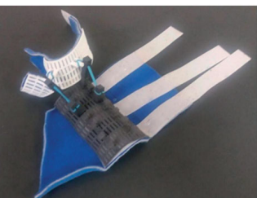 | Flexión | No menciona | No menciona | No menciona | (CREO 3.0) | No menciona
Adquisición tridimensional de la superficie del tronco para la fabricación de aparatos ortopédicos en la escoliosis idiopática - PubMed (nih.gov) | Adquisición tridimensional de la superficie del tronco para la fabricación de aparatos ortopédicos en la escoliosis idiopática | Sébastien Raux , Rémi Kohler, Christophe Garin, Vicente Cunin,Kariman Abelin-Genevois | 2014 | PubMed | Jovenes con escoliosis idiopatica moderada | Columna Vertebral | Polimero termoformable | No menciona | No menciona | 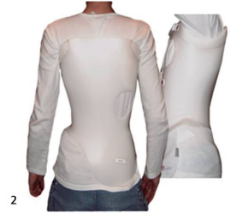 | Flexibilidad y Rigidez |  | No menciona | No menciona | Ortenfile | No menciona
Flujo de trabajo del ajuste del aparato ortopédico para la escoliosis CAD / CAM en preparación mediante impresión 3D - PMC (nih.gov) | Flujo de trabajo de ajuste del aparato ortopédico para la escoliosis CAD / CAM en preparación mediante impresión 3D | Hans-Rudolf Weiss, Nicos Tournavitis, Xiaofeng Nan,Maksym Borysov, y Lothar Paul | 2017 | PubMed | No menciona | Columna Vertebral | Polietileno (PE) o polipropileno (PP) | No menciona | No menciona | 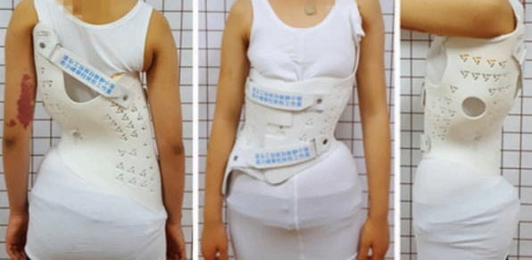 | Deformación a la rotura | No menciona | SLS | La integración de texturas y estructuras locales tan bien definidas ofrece el potencial de una mayor comodidad de uso, particularmente determinada por un peso más ligero de la abrazadera, zonas más ajustables o flexibles y una mejor aireación sin perder la corrección en la abrazadera. | Final Surface, ScoliCAD | No menciona
Un método fotogramétrico digital para mejorar la fabricación... : JPO: Revista de Prótesis y Ortesis (lww.com) | Un método fotogramétrico digital para mejorar la fabricación de órtesis espinales hechas a medida | Grazioso, Dr. Stanislao; Selvaggio, Dr. Mario; Caporaso, Dr. Teodorico; Di Gironimo, Dr. Giuseppe | 2019 | Journal of Prosthetics and Orthetics | No menciona | Columna Vertebral | No define | No menciona | No menciona | 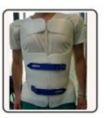 | Flexibilidad y Rigidez | Utiliza un sistema de escáner corporal instantáneo (50 milisegundos) para la adquisición de datos y el procesamiento rápido (250 segundos) de modelos del cuerpo humano, lo que da como resultado una precisión suficiente (0,21 ± 1,27 mm) para el campo P&O. | No menciona | Las órtesis espinales fabricadas con este método muestran mejores prestaciones en términos de Reducción del tiempo de adquisición y procesamiento de datos (44%), calidad del producto (35%) y experiencia del paciente (30%). | R4D de Rodin4D | No menciona
Estudio de factibilidad aplicando un modelo paramétrico como generador de diseño para órtesis impresas en 3D para inmovilización de fracturas - PMC (nih.gov) | Estudio de factibilidad aplicando un modelo paramétrico como generador de diseño para órtesis impresas en 3D para inmovilización de fracturas | Jianyou Li y Hiroya Tanaka | 2018 | PubMed | No menciona | Muñeca-mano | No menciona | No menciona | No menciona | 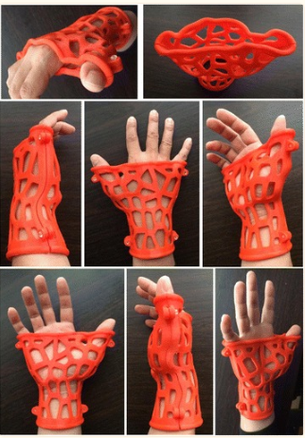 | Rigidez | No menciona | No menciona | No menciona | Rhino 3D | No menciona

DATOS
Basados FEA
5
Caracterización mecánica de policaprolactona impresa en 3D y evaluación de la idoneidad para la producción de órtesis de muñeca y mano - PMC (nih.gov) | https://pubmed.ncbi.nlm.nih.gov/30958030/ | Determinación del módulo de elasticidad de órtesis de muñeca de mano fabricadas aditivamente - PMC (nih.gov) | Evaluación mecánica de órtesis de muñeca-mano impresa en 3D PET-G: un enfoque experimental y numérico integrado - PMC (nih.gov) | Análisis Mecánico Numérico y Experimental de Ortesis de Tobillo-Pie Fabricadas Aditivamente - PMC (nih.gov)

Ortesis Neuromusculares
WHO | 6 |  |  |  |  | Softwares
AFO | 3 |  |  |  |  | Cura Ultimaker | 2
Columna Vertebral | 5 |  |  |  |  | ABAQUS | 3
 |  |  |  |  |  | Autodesk Inventor | 2
 |  |  |  |  |  | CREO 3.0 | 1
 |  |  |  |  |  | Rhino 3D | 1
 |  |  |  |  |  | CAD Rhinoceros | 1
 |  |  |  |  |  | Ortenfile | 1
 |  |  |  |  |  | ScoliCAD | 1
 |  |  |  |  |  | R4D | 1
 |  |  |  |  |  | FootScan 3D | 1
Material de impresión
PLA-C | 1
PCL | 1 |  | Validación
ABS | 2 |  |  | SI | NO
EVA | 1 |  | WHO | 0 | 6
PLA | 3 |  | Columna | 3 | 2
PP(Polipropileno) | 2 |  | AFO | 3 | 0
PE(Polietileno) | 2 |  | Total | 6 | 8
HIPS | 1
Nylon | 1 |  | Método | No menciona | 1
PET-G | 3 |  | SLS
No menciona | 5

Metódo de impresión
FDM/FFF | 7
SLS | 1
MEX | 0
No menciona | 6

Propiedades mecánicas
Tracción | 1
Flexión | 2
Resistencia | 3
Resistencia a la flexión | 1
Resistencia a la tracción | 2
Rigidez | 3
Módulo Elástico | 2
Alargamiento de rotura | 1
Flexibilidad | 3
Dureza | 3

